活動計画書
【初回】
【記入例】
令和 年度( 年) |  | アダプト・ア・パーク活動計画書 |  | 令和 年度( 年) |  | アダプト・ア・パーク活動計画書
住所 |  |  | 代表者 | 住所 | つくば市研究学園一丁目１番地１ |  | 代表者 | 公園 太郎
 |  |  | 担当者 |  |  |  | 担当者 | 筑波 紫
E-mail |  |  |  | E-mail | ○-○○@××.▽▽.jp
団体名 |  |  |  | 団体名 | ○○公園お掃除隊
活動場所 |  |  |  | 活動場所 | ○○公園
活 動 予 定 |  |  |  | 活 動 予 定
（活動予定に関しましては、内容及び回数等をわかる範囲でご記入ください。） |  |  |  | （活動予定に関しましては、内容及び回数等をわかる範囲でご記入ください。）
活動期間 | 内容 | 回数 | 備考 | 活動期間 | 内容 | 回数 | 備考
４月 |  |  |  | ４月 | ・ゴミ拾い | 12回
～ |  |  |  | ～ | ・花壇手入れ | ６回
６月 |  |  |  | ６月
７月 |  |  |  | ７月 | ・草取り | ４回
～ |  |  |  | ～ | ・花壇清掃 | ６回 | その他清掃等を適宜実施予定
９月 |  |  |  | ９月
10月 |  |  |  | 10月 | ・花壇手入れ | ６回
～ |  |  |  | ～
12月 |  |  |  | 12月 | ・ゴミ拾い | 12回
１月 |  |  |  | １月
～ |  |  |  | ～ | ・落ち葉清掃 | 12回
３月 |  |  |  | ３月
ご意見 |  |  |  | ご意見
 |  |  |  | アダプト・ア・パーク事業の中で、お気づきのことがありましたら、ご自由にお書きください。

□ | 次年度の報告の際、紙の様式の送付を希望する場合は左の□にチェック |  |  | ■ | 次年度の報告の際、紙の様式の送付を希望する場合は左の□にチェック

参加者名簿
【初回】
令和 年度( 年) |  |  | アダプト・ア・パーク参加者名簿
 |  | 団体名：
№ | 氏 名 | 住 所 |  | 電話番号 | 備考（役職等）

※ 事故があった際の補償保険(市民総合保険)で対象者の所属確認に使用します。
※ 補償保険の確認には最低でも「氏名」「住所」「電話番号」の３項目が揃っている必要があります。 |  |  |  |  | / 頁

看板・帽子希望
アダプト・ア・パーク初回希望書

 |  |  |  |  | 申請日： | 令和 年( 年) 月 日
 |  |  |  |  | 団体名：
 |  |  |  |  | 代表者：
 |  |  |  |  | E-mail：

○アダプト・サイン
 | 希望する団体には、里親名等を表示する「アダプト・サイン」をお渡しいたします。
 | ただし、サインの設置・維持管理は、設置を希望した団体にてお願いいたします。
 | 古くなって壊れた場合は、言っていただければ新しいものをお渡しいたします。
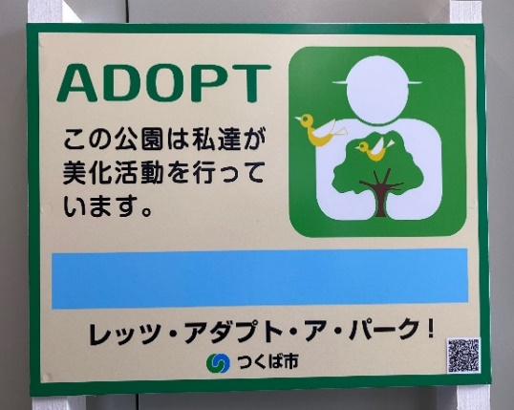
30cm
40cm

 |  |  |  | □ | いる
 |  |  |  |  | ┗□ | 団体名が入ったもの(公園・施設課で記入)
 |  |  |  |  | ┗□ | 団体名が空欄のもの(ご自身で記入)

 |  |  |  | □ | いらない

○帽子の支給
 | 希望する団体には、キャップ帽（蛍光黄緑色）をお渡しいたします。
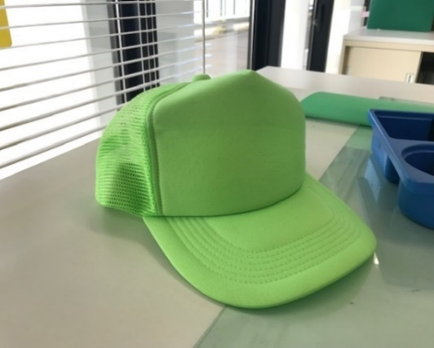

 |  |  |  | □ | いる
 |  |  |  |  | ┗ | 数量： 個

 |  |  |  | □ | いらない

○お届け先
 | お品物がそろい次第、ご連絡いたします。

 | □ | 公園・施設課窓口で受け取り
 |  |  | 氏名：
 |  |  | 電話：

 | □ | 以下の住所で受け取り
 |  | ※職員によるお届けのため、物品がそろってからお届けまでお時間をいただく場合がございます
 |  |  | 〒 -

 |  |  | 氏名：
 |  |  | 電話：

